Bedarfserhebung
BEDARFSERHEBUNG |  |  | Dienststelle | #REF! | Dienststelle | 0
 |  | Ihre Bedarfsmeldung ist verbindlich/unverbindlich: |  |  | Straße | 0
Büromöbel (außer Bund) |  |  |  |  | PLZ und Ort | 0
BBG GZ 2101.05187 |  | Bitte auswählen! |  |  | Ansprechperson | 0
"Angabe der Bedarfe" |  |  |  |  | Telefon | 0
 |  | !Bitte Art der Verbindlichkeit auswählen! |  |  | E-Mail | 0

Falls zutreffend, bitte alle blauen Felder ausfüllen.

1) Bedarfsmeldung - Standardabrufe
Die Rahmenvereinbarung auf Basis der gegenständlichen Ausschreibung wird für eine Dauer von 4 Jahren abgeschlossen (voraussichtlich Q3/2026 bis Q3/2030). Die anzugebenden Werte sind Jahreswerte in Euro netto (exkl. USt.). !Achtung: Der Warenkorb und die damit rückgemeldeten Bedarfe sind exklusive Drehstühle und Besucherstühle anzugeben!
Meldung Jahresbedarf in Euro - Los 1 Büromöbel allgemein:
Meldung Jahresbedarf in Euro - Los 2 Akustiklösungen und Loungemöbel

2) Bedarfsmeldung - Projekt
Wir ersuchen Sie um Bekanntgabe allfälliger Einrichtungsprojekte betreffend Büromöbel, welche einen höheren geschätzen Auftragswert als 150.000 € haben oder ein Umfang von 100 Arbeitsplätzen übersteigen.
Sind in den nächsten 4 Jahren Büromöbelprojekte mit einem geschätzten Auftragswert von jeweils mehr als 150.000 Euro (exkl. USt.) geplant? |  |  |  | [Bitte auswählen]
Wenn JA, bitte um Bekanntgabe der geschätzen Anzahl der Projekte:
Wenn JA, bitte um Bekanntgabe des geschätzen gesamten Projekt-Beschaffungsvolumen (netto in Euro):
und/oder der geplanten Anzahl an Arbeitsplätzen:
kurze Beschreibung der zu erwartenden Ausstattung der Arbeitsplätze bzw. der benötigten Möbel

3) Abfrage möglicher neuer Produkte
Die Aufnahme folgender neuer Ergänzungen im Bereich der Büroraumausstattung, wird im Zuge dieser Bedarfserhebung eruiert. Die Voraussetzung für eine Aufnahme, ist eine Bekanntgabe von Bedarfen in ausreichender Menge.
Kategorie Raum in Raum Systeme | Raum in Raum Systeme werden als Ergänzung zu den Büromöbeln benötigt |  | [Bitte auswählen] |  | * Symbolabbildungen © Silen |  |  |  |  |  |  | Folgende Anforderungen und Merkmale werden für eine Ausschreibung berücksichtigt: - Sprachpegelreduzierung und Schalldämmung mind. 25 dB - je nach Größe verschiebbar oder zumindest einfach zerlegbar und wiederaufbaubar - dimmbare Beleuchtung mit zusätzlich unterschiedlichen Wärmefarbtönen - anpassbare Belüftung - Seitenwände und Rückwand in unterschiedlichen Materialvarianten wählbar (Glas oder Stoff) - große Auswahl an unterschiedlichen Farbvarianten im Innen- und Außenbereich - individuelle Elektro-Anschlüsse (Steckdose, USB-A und USB-C) - optionale Möbelausstattung (Hocker, Sofa, Tisch, Telefonboard) - Monitorhalterung, Whiteboard - beidseitiger Anschlag der Eingangstüre
folgende Baukastenausstattungen sind angedacht: - Telefonbox für 1 Person - Arbeitsplatz für 1 Person - Meeting Box für max. 2 Personen Meeting-Box für max. 4 Personen - Meeting-Box für max. 6 Personen | 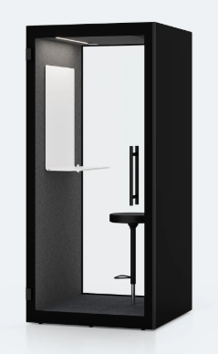 * |  | 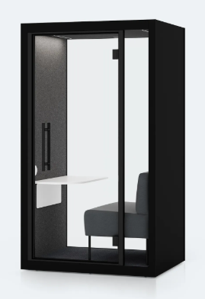 * |  | 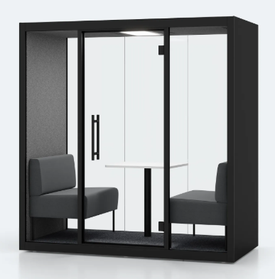 * |  |  | 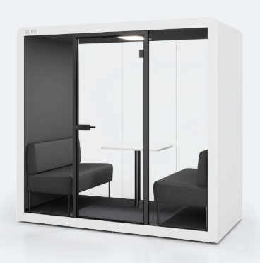 * |  | 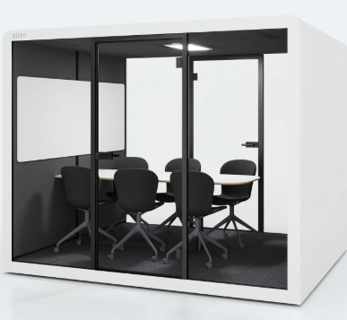 *

 | Telefonbox für 1 Person |  | Arbeitsplatz für 1 Person |  | Meeting Box für max. 2 Personen |  |  | Meeting Box für max. 4 Personen |  | Meeting Box für max. 6 Personen |  | Achtung: Es wird anhand Ihrer angegebenen Stückzahlen und der durchschnittlichen Werte ein Gesamtbedarf errechnet!
 | Ø Preis ca. € 8.000, -- |  | Ø Preis ca. € 9.500, -- |  | Ø Preis ca. € 12.500, -- |  |  | Ø Preis ca. € 17.500, -- |  | Ø Preis ca. € 21.000, --
Bedarf für 4 Jahre |  | Stk |  | Stk |  |  | Stk |  | Stk |  | Stk | Automatisch errechneter Gesamtbedarf Raum in Raum System | € -

4) Wünsche und Anregungen
Ist für Ihre Organistation eine Beschaffung von gebrauchten und wieder aufbereiteten Möbeln relevant? |  |  |  | [Bitte auswählen]
Ist für Ihre Organistation ein Einsatz von Desk-Sharing-Lösungen sowie von weiteregehenden innovativen Arbeitswelten (z.B. Sensorik) relevant? |  |  |  | [Bitte auswählen]
Gerne können Sie hier Ihre allgemeinen Wünsche und Anregungen zur gegenständlichen Ausschreibung und zum Produktportfolio bekannt geben. Die voraussichtlich verfügbaren Produkte (unabhängig der Neuprodukte) finden Sie im Tabellenblatt "möglicher Warenkorb".

